Senza Invalidità pond teste
2020
 |  |  | FPLD | CDCM | Artigiani | Commercianti | Parasubordinati | GDP | FPLD | CDCM | Artigiani | Commercianti | Parasubordinati | GDP
 |  | Vecchiaia | 38874 | 2986 | 15244 | 14842 | 20890 | 14605 | 66.8 | 67.6 | 67.2 | 67.2 | 68.3 | 65.9
 |  | Anticipata | 84519 | 7386 | 27393 | 17612 |  | 39430 | 61.6 | 61.2 | 61.7 | 62.6 |  | 63

 |  |  | FPLD | CDCM | Artigiani | Commercianti | Parasubordinati | GDP | FPLD | CDCM | Artigiani | Commercianti | Parasubordinati | GDP
 |  | Vecchiaia | 42336 | 6404 | 7803 | 12979 | 8267 | 16558 | 67.1 | 67.3 | 67.1 | 67.2 | 68.1 | 67.1
 |  | Anticipata | 41600 | 4193 | 6166 | 8887 |  | 54826 | 61 | 60.7 | 61.2 | 61.8 |  | 63

 |  |  |  |  |  |  |  |  | 2,596,783 | 201,854 | 1,024,397 | 997,382 | 1,426,787 | 962,470 | 67.103549855 | 107,441
 |  |  |  |  |  |  |  |  | 5,206,370 | 452,023 | 1,690,148 | 1,102,511 |  | 2,484,090 | 62.011698424 | 176,340

 |  |  |  |  |  |  |  |  | 2,840,746 | 430,989 | 523,581 | 872,189 | 562,983 | 1,111,042 | 67.21495543 | 94,347
 |  |  |  |  |  |  |  |  | 2,537,600 | 254,515 | 377,359 | 549,217 |  | 3,454,038 | 62.009206204 | 115,672

 | Pensioni decorrenti dal 2020 - uomini
 | Vecchiaia | Anticipata
FPLD | 38874 | 84519
CDCM | 2986 | 7386
Artigiani | 15244 | 27393
Commercianti | 14842 | 17612
Parasubordinati | 20890
GDP | 14605 | 39430

 |  |  |  |  |  |  |  |  |  | Età |  |  |  |  |  | 67.155638095
 |  |  |  |  |  |  |  |  | Vecchiaia donne | 67.21
 |  |  |  |  |  |  |  |  | Vecchiaia u/d | 67.16 |  |  |  |  |  | 62.010711204
 |  |  |  |  |  |  |  |  | Vecchiaia uomini | 67.10
 |  |  |  |  |  |  |  |  | Media complessiva | 64.11 |  |  |  |  |  | 64.113150466
 |  |  |  |  |  |  |  |  | Anticipata uomini | 62.01
 |  |  |  |  |  |  |  |  | Anticipata u/d | 62.01
 |  |  |  |  |  |  |  |  | Anticipata donne | 62.01

 | Pensioni decorrenti dal 2020 - donne
 | Vecchiaia | Anticipata
FPLD | 42336 | 41600
CDCM | 6404 | 4193
Artigiani | 7803 | 6166
Commercianti | 12979 | 8887
Parasubordinati | 8267
GDP | 16558 | 54826

 | Età alla decorrenza nel 2020

 |  |  |  | @Reformingit

Con Invalidità ponder teste
2020 |  |  | Flussi |  |  |  |  |  | Età
 |  |  | FPLD | CDCM | Artigiani | Commercianti | Parasubordinati | GDP | FPLD | CDCM | Artigiani | Commercianti | Parasubordinati | GDP
 |  | Vecchiaia | 38,874 | 2,986 | 15,244 | 14,842 | 20,890 | 14,605 | 66.8 | 67.6 | 67.2 | 67.2 | 68.3 | 65.9
 |  | Anticipata | 84,519 | 7,386 | 27,393 | 17,612 |  | 39,430 | 61.6 | 61.2 | 61.7 | 62.6 |  | 63
 |  | Invalidità | 18,196 | 675 | 4,194 | 2,841 | 253 | 2,576 | 54.2 | 55.9 | 56.1 | 56.4 | 56.6 | 56.6
 |  |  | FPLD | CDCM | Artigiani | Commercianti | Parasubordinati | GDP | FPLD | CDCM | Artigiani | Commercianti | Parasubordinati | GDP
 |  | Vecchiaia | 42,336 | 6,404 | 7,803 | 12,979 | 8,267 | 16,558 | 67.1 | 67.3 | 67.1 | 67.2 | 68.1 | 67.1
 |  | Anticipata | 41,600 | 4,193 | 6,166 | 8,887 |  | 54,826 | 61 | 60.7 | 61.2 | 61.8 |  | 63
 |  | Invalidità | 11,140 | 482 | 956 | 1,762 | 124 | 1,537 | 53.2 | 56.5 | 55 | 55 | 54.1 | 59.6

 |  |  |  |  |  |  |  |  | 2,596,783 | 201,854 | 1,024,397 | 997,382 | 1,426,787 | 962,470 | 67.103549855 | 107,441
 |  |  |  |  |  |  |  |  | 5,206,370 | 452,023 | 1,690,148 | 1,102,511 |  | 2,484,090 | 62.011698424 | 176,340

 |  |  |  |  |  |  |  |  | 2,840,746 | 430,989 | 523,581 | 872,189 | 562,983 | 1,111,042 | 67.21495543 | 94,347
 |  |  |  |  |  |  |  |  | 2,537,600 | 254,515 | 377,359 | 549,217 |  | 3,454,038 | 62.009206204 | 115,672

 |  |  |  |  |  |  |  |  | 986,223 | 37,733 | 235,283 | 160,232 | 14,320 | 145,802 | 54.971042283 | 28,735
 |  |  |  |  |  |  |  |  | 592,648 | 27,233 | 52,580 | 96,910 | 6,708 | 91,605 | 54.226898319 | 16,001

 | Pensioni decorrenti dal 2020 - uomini
 | Vecchiaia | Anticipata | Invalidità
FPLD | 38,874 | 84,519 | 18,196
CDCM | 2,986 | 7,386 | 675
Artigiani | 15,244 | 27,393 | 4,194
Commercianti | 14,842 | 17,612 | 2,841
Parasubordinati | 20,890 |  | 253
GDP | 14,605 | 39,430 | 2,576

 |  |  |  |  |  |  |  |  |  | Età |  |  |  |  |  | 67.155638095
 |  |  |  |  |  |  |  |  | Vecchiaia donne | 67.21
 |  |  |  |  |  |  |  |  | Vecchiaia u/d | 67.16 |  |  |  |  |  | 62.010711204
 |  |  |  |  |  |  |  |  | Vecchiaia uomini | 67.10
 |  |  |  |  |  |  |  |  | Media complessiva | 63.33 |  |  |  |  |  | 54.704879739
 |  |  |  |  |  |  |  |  | Anticipata uomini | 62.01
 |  |  |  |  |  |  |  |  | Anticipata u/d | 62.01 |  |  |  |  |  | 63.331608658
 |  |  |  |  |  |  |  |  | Anticipata donne | 62.01
 |  |  |  |  |  |  |  |  | Invalidità uomini | 54.97
 |  |  |  |  |  |  |  |  | Invalidità u/d | 54.70
 |  |  |  |  |  |  |  |  | Invalidità donne | 54.23

 | Pensioni decorrenti dal 2020 - donne
 | Vecchiaia | Anticipata | Invalidità
FPLD | 42,336 | 41,600 | 11,140
CDCM | 6,404 | 4,193 | 482
Artigiani | 7,803 | 6,166 | 956
Commercianti | 12,979 | 8,887 | 1,762
Parasubordinati | 8,267 |  | 124
GDP | 16,558 | 54,826 | 1,537

 | Età di accesso alle pensioni decorrenti nel 2020

 |  |  |  | @Reformingit

Senza Invalidità pond spesa
2020 |  |  | Flussi |  |  |  |  |  | Età
 |  |  | FPLD | CDCM | Artigiani | Commercianti | Parasubordinati | GDP | FPLD | CDCM | Artigiani | Commercianti | Parasubordinati | GDP
 |  | Vecchiaia | 38,874 | 2,986 | 15,244 | 14,842 | 20,890 | 14,605 | 66.8 | 67.6 | 67.2 | 67.2 | 68.3 | 65.9
 |  | Anticipata | 84,519 | 7,386 | 27,393 | 17,612 |  | 39,430 | 61.6 | 61.2 | 61.7 | 62.6 |  | 63

 |  |  | FPLD | CDCM | Artigiani | Commercianti | Parasubordinati | GDP | FPLD | CDCM | Artigiani | Commercianti | Parasubordinati | GDP
 |  | Vecchiaia | 42,336 | 6,404 | 7,803 | 12,979 | 8,267 | 16,558 | 67.1 | 67.3 | 67.1 | 67.2 | 68.1 | 67.1
 |  | Anticipata | 41,600 | 4,193 | 6,166 | 8,887 |  | 54,826 | 61 | 60.7 | 61.2 | 61.8 |  | 63

 |  |  | Pensione media
 |  |  | FPLD | CDCM | Artigiani | Commercianti | Parasubordinati | GDP
 |  | Vecchiaia | 1,420 | 705 | 937 | 1,057 | 365 | 2,658 | 3,687,432,144 | 142,306,788 | 959,859,802 | 1,054,233,197 | 520,777,255 | 2,558,243,931 | 66.73 | 133,722,772
 |  | Anticipata | 2,362 | 1,198 | 1,571 | 1,747 |  | 2,604 | 12,297,446,885 | 541,523,794 | 2,655,222,665 | 1,926,087,066 |  | 6,468,570,360 | 62.06 | 384,960,593

 |  |  | FPLD | CDCM | Artigiani | Commercianti | Parasubordinati | GDP
 |  | Vecchiaia | 728 | 567 | 696 | 718 | 232 | 1,939 | 2,068,062,797 | 244,370,876 | 364,412,585 | 626,231,558 | 130,611,986 | 2,154,310,050 | 67.14 | 83,225,392
 |  | Anticipata | 1,648 | 841 | 1,085 | 1,150 |  | 2,144 | 4,181,964,800 | 214,047,199 | 409,434,732 | 631,599,090 |  | 7,405,457,472 | 62.18 | 206,540,217

 | Pensioni decorrenti dal 2020 - uomini
 | Vecchiaia | Anticipata
FPLD | 38,874 | 84,519
CDCM | 2,986 | 7,386
Artigiani | 15,244 | 27,393
Commercianti | 14,842 | 17,612
Parasubordinati | 20,890
GDP | 14,605 | 39,430

 |  |  |  |  |  |  |  |  |  | Età |  |  |  |  |  | 66.89
 |  |  |  |  |  |  |  |  | Vecchiaia donne | 67.14
 |  |  |  |  |  |  |  |  | Vecchiaia u/d | 66.89 |  |  |  |  |  | 62.10
 |  |  |  |  |  |  |  |  | Vecchiaia uomini | 66.73
 |  |  |  |  |  |  |  |  | Media complessiva | 63.38 |  |  |  |  |  | 63.38
 |  |  |  |  |  |  |  |  | Anticipata donne | 62.18
 |  |  |  |  |  |  |  |  | Anticipata u/d | 62.10
 |  |  |  |  |  |  |  |  | Anticipata uomini | 62.06

 | Pensioni decorrenti dal 2020 - donne
 | Vecchiaia | Anticipata
FPLD | 42,336 | 41,600
CDCM | 6,404 | 4,193
Artigiani | 7,803 | 6,166
Commercianti | 12,979 | 8,887
Parasubordinati | 8,267
GDP | 16,558 | 54,826

 | Età alla decorrenza nel 2020

 |  |  |  | @Reformingit

Con Invalidità pond spesa
2020 |  |  | Flussi |  |  |  |  |  | Età
 |  |  | FPLD | CDCM | Artigiani | Commercianti | Parasubordinati | GDP | FPLD | CDCM | Artigiani | Commercianti | Parasubordinati | GDP
 |  | Vecchiaia | 38,874 | 2,986 | 15,244 | 14,842 | 20,890 | 14,605 | 66.8 | 67.6 | 67.2 | 67.2 | 68.3 | 65.9
 |  | Anticipata | 84,519 | 7,386 | 27,393 | 17,612 |  | 39,430 | 61.6 | 61.2 | 61.7 | 62.6 |  | 63
 |  | Invalidità | 18,196 | 675 | 4,194 | 2,841 | 253 | 2,576 | 54.2 | 55.9 | 56.1 | 56.4 | 56.6 | 56.6
 |  |  | FPLD | CDCM | Artigiani | Commercianti | Parasubordinati | GDP | FPLD | CDCM | Artigiani | Commercianti | Parasubordinati | GDP
 |  | Vecchiaia | 42,336 | 6,404 | 7,803 | 12,979 | 8,267 | 16,558 | 67.1 | 67.3 | 67.1 | 67.2 | 68.1 | 67.1
 |  | Anticipata | 41,600 | 4,193 | 6,166 | 8,887 |  | 54,826 | 61 | 60.7 | 61.2 | 61.8 |  | 63
 |  | Invalidità | 11,140 | 482 | 956 | 1,762 | 124 | 1,537 | 53.2 | 56.5 | 55 | 55 | 54.1 | 59.6
 |  |  | Pensione media
 |  |  | FPLD | CDCM | Artigiani | Commercianti | Parasubordinati | GDP
 |  | Vecchiaia | 1,420 | 705 | 937 | 1,057 | 365 | 2,658 | 3,687,432,144 | 142,306,788 | 959,859,802 | 1,054,233,197 | 520,777,255 | 2,558,243,931 | 66.73 | 133,722,772
 |  | Anticipata | 2,362 | 1,198 | 1,571 | 1,747 |  | 2,604 | 12,297,446,885 | 541,523,794 | 2,655,222,665 | 1,926,087,066 |  | 6,468,570,360 | 62.06 | 384,960,593
 |  | Invalidità | 832 | 588 | 718 | 710 | 425 | 2,049
 |  |  | FPLD | CDCM | Artigiani | Commercianti | Parasubordinati | GDP
 |  | Vecchiaia | 728 | 567 | 696 | 718 | 232 | 1,939 | 2,068,062,797 | 244,370,876 | 364,412,585 | 626,231,558 | 130,611,986 | 2,154,310,050 | 67.14 | 83,225,392
 |  | Anticipata | 1,648 | 841 | 1,085 | 1,150 |  | 2,144 | 4,181,964,800 | 214,047,199 | 409,434,732 | 631,599,090 |  | 7,405,457,472 | 62.18 | 206,540,217
 |  | Invalidità | 582 | 501 | 550 | 552 | 269 | 1531

 |  |  |  |  |  |  |  |  | 820,537,702 | 22,186,710 | 168,933,481 | 113,765,004 | 6,085,915 | 298,747,478 | 55.12 | 25,950,123
 |  |  |  |  |  |  |  |  | 344,921,136 | 13,643,733 | 28,919,000 | 53,494,320 | 1,804,560 | 140,247,561 | 54.95 | 10,609,889

 | Pensioni decorrenti dal 2020 - uomini
 | Vecchiaia | Anticipata | Invalidità
FPLD | 38,874 | 84,519 | 18,196
CDCM | 2,986 | 7,386 | 675
Artigiani | 15,244 | 27,393 | 4,194
Commercianti | 14,842 | 17,612 | 2,841
Parasubordinati | 20,890 |  | 253
GDP | 14,605 | 39,430 | 2,576

 |  |  |  |  |  |  |  |  |  | Età |  |  |  |  |  | 66.886267677
 |  |  |  |  |  |  |  |  | Vecchiaia donne | 67.14
 |  |  |  |  |  |  |  |  | Vecchiaia u/d | 66.89 |  |  |  |  |  | 62.098569338
 |  |  |  |  |  |  |  |  | Vecchiaia uomini | 66.73
 |  |  |  |  |  |  |  |  | Media complessiva | 63.02 |  |  |  |  |  | 55.06799617
 |  |  |  |  |  |  |  |  | Anticipata donne | 62.18
 |  |  |  |  |  |  |  |  | Anticipata u/d | 62.10 |  |  |  |  |  | 63.023582607
 |  |  |  |  |  |  |  |  | Anticipata uomini | 62.06
 |  |  |  |  |  |  |  |  | Invalidità uomini | 55.12
 |  |  |  |  |  |  |  |  | Invalidità u/d | 55.07
 |  |  |  |  |  |  |  |  | Invalidità donne | 54.95

 | Pensioni decorrenti dal 2020 - donne
 | Vecchiaia | Anticipata | Invalidità
FPLD | 42,336 | 41,600 | 11,140
CDCM | 6,404 | 4,193 | 482
Artigiani | 7,803 | 6,166 | 956
Commercianti | 12,979 | 8,887 | 1,762
Parasubordinati | 8,267 |  | 124
GDP | 16,558 | 54,826 | 1,537

 | Età di accesso alle pensioni decorrenti nel 2020

 |  |  |  | @Reformingit

sum
Età di accesso alle pensioni decorrenti nel 2020

Medie ponderate sulla spesa
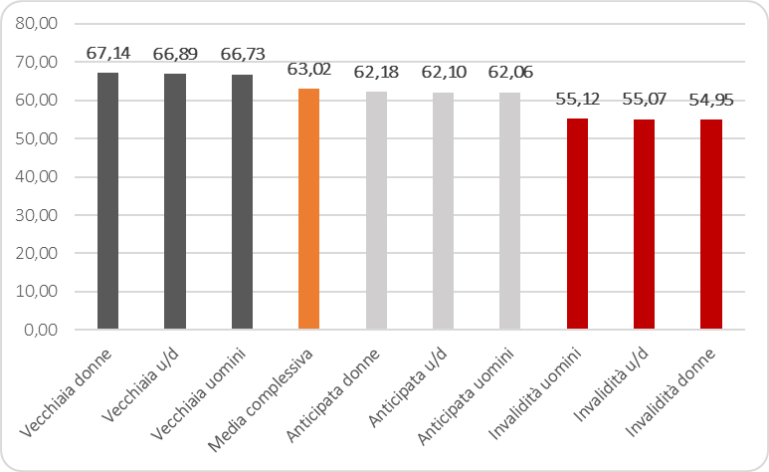

 | @Reformingit

Medie ponderate sulle teste
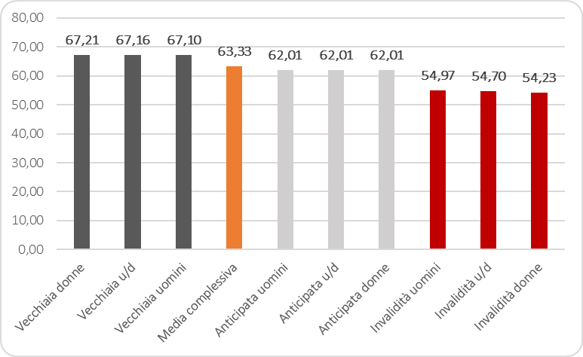

 | @Reformingit

sum (2)
Età di accesso alle pensioni decorrenti nel 2020

Medie ponderate sulla spesa
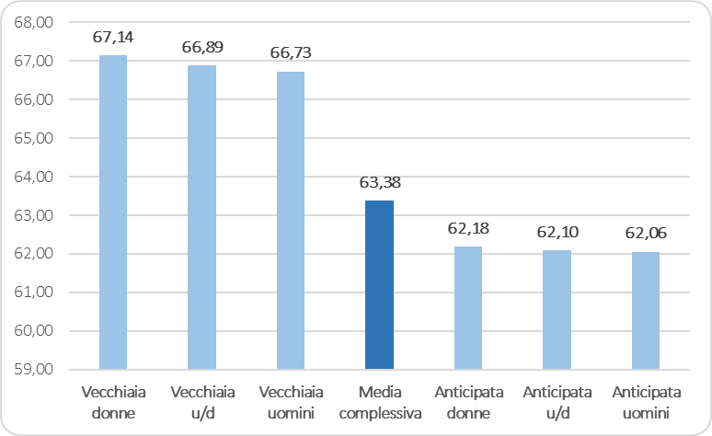

 | @Reformingit

Medie ponderate sulle teste
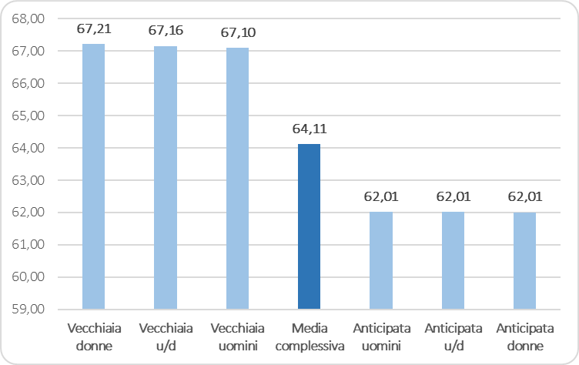

 | @Reformingit

